Solicitud gráfica
 | Área: | Ciencias Naturales |  |  | Fecha:
 | Grado: | 10
 | Título del tema: | Las disoluciones |  |  | ¿Cuaderno de estudio o recurso? | Recurso
 | Editor: | Lyz Marcela Bernal |  |  | Motor del recurso | M5A

 | Código guión o recurso: | CN_10_15_REC120 | ← Para determinar este código, visite la hoja de Ayuda
 |  |  |  |  | ESPECIFICACIÓN DE ARCHIVOS A ENTREGAR
Núm. | Archivo Shutterstock o ruta en web | Imagen para: | Tipo | Ubicación de la imagen en el recurso M5A | Nombre imagen SMALL | Tamaño imagen SMALL | Nombre imagen ZOOM | Tamaño imagen ZOOM | Descripción | Observaciones
IMG01 | Ver descripción y observaciones | Recurso M5A | Ilustración | Contenido | CN_10_15_REC120_IMG01n.png | 286 x 286 px | CN_10_15_REC120_IMG01a.png | 500 x 500 px | 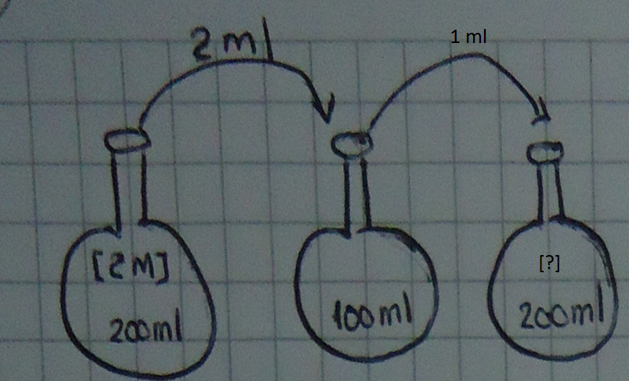 | Realizar ilustración igual a la guía imagen guía. Se deja balones para que ilustren similar y tengan en cuenta el tamaño según volumen. El líquido es transparente
IMG02 | Ver descripción y observaciones | Recurso M5A | Ilustración | Contenido | CN_10_15_REC120_IMG02n.png | 286 x 286 px | CN_10_15_REC120_IMG02a.png | 500 x 500 px |  | Realizar ilustración igual a la guía imagen guía. Se deja balones para que ilustren similar y tengan en cuenta el tamaño según volumen. El líquido es transparente
IMG03 | Ver descripción y observaciones | Recurso M5A | Ilustración | Contenido | CN_10_15_REC120_IMG03n.png | 286 x 286 px | CN_10_15_REC120_IMG03a.png | 500 x 500 px |  | Realizar ilustración igual a la guía imagen guía. Se deja balones para que ilustren similar y tengan en cuenta el tamaño según volumen. El líquido es transparente
IMG04 | Ver descripción y observaciones | Recurso M5A | Ilustración | Contenido | CN_10_15_REC120_IMG04n.png | 286 x 286 px | CN_10_15_REC120_IMG04a.png | 500 x 500 px | 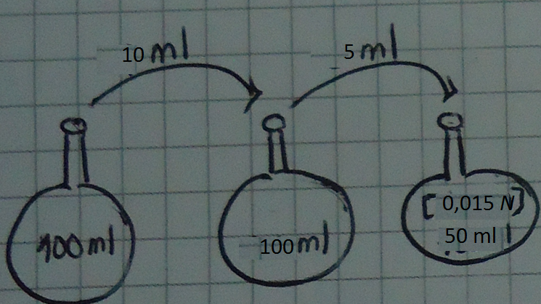 | Realizar ilustración igual a la guía imagen guía. Se deja balones para que ilustren similar y tengan en cuenta el tamaño según volumen. El color del líquido debe ser el siguiente: Balón 1 (izq a der) azul, 2 azul más claro q 1, 3 azul más claro q 2
IMG05 | Ver descripción y observaciones | Recurso M5A | Ilustración | Contenido | CN_10_15_REC120_IMG05n.png | 286 x 286 px | CN_10_15_REC120_IMG05a.png | 500 x 500 px |  | Realizar ilustración igual a la guía imagen guía. Se deja balones para que ilustren similar y tengan en cuenta el tamaño según volumen. El color del líquido debe ser el siguiente: Balón 1 (izq a der) magenta, 2 magenta más claro q 1, 3 magenta más claro q 2

